Лист2
Календарный план на 2022год

 |  |  |  |  |  |  |  |  |  |  |  |  |  | Количество медалей (шт.)
№ п/п | Наименование мероприятия | Вид спорта | Начало мероприятия | Окончание мероприятия | Кол-во дней проведения | Место проведения мероприятия (точный адрес и наименование спортивного объекта) | Количество участников | аренда спортсооружения | наградная атрибутика | медицина | Указать наименование расходов | Указать наименование расходов | Сумма по статьям | Золото | Серебро | Бронза | Грамоты
1 | Кубок Московской области, жим | пауэрлифтинг | 2022-03-26 | 2022-03-26 | 1 | г. Сергиев Посад, ул. Матросова, д. 2А, СК "Луч" | 80 |  |  |  |  |  | 0.00
2 | Кубок Московской области,троеборье классическое | пауэрлифтинг | 2022-05-28 | 2022-05-29 | 2 | г. Сергиев Посад, ул. Матросова, д. 2А, СК "Луч" | 100 | 100.00 | 17.08 | 70.00 |  |  | 187.08 | 15 | 15 | 15 | 50
3 | Чемпионат Московской области , жим | пауэрлифтинг | 2022-09-10 | 2022-09-10 | 1 | г. Серпухов, п. Большевок, ул. Клубная, д. 1, ДС "Надежда" | 100 | 50.00 | 0.00 | 35.00 |  |  | 85.00
4 | Первенство Московской области среди юношей и девушек 14-18 лет, юниоров и юниорок 19-23 лет, жим | пауэрлифтинг | 2022-09-10 | 2022-09-10 | 1 | г. Серпухов, п. Большевок, ул. Клубная, д. 1, ДС "Надежда" | 50 |  |  |  |  |  | 0.00
5 | Чемпионат Московской области , троеборье классическое | пауэрлифтинг | 2022-09-24 | 2022-09-24 | 1 | г. Сергиев Посад, ул. Матросова, д. 2А, СК "Луч" | 100 | 50.00 | 17.08 | 35.00 |  |  | 102.08 | 15 | 15 | 15 | 50
6 | Чемпионат Московской области троеборье | пауэрлифтинг | 2022-09-25 | 2022-09-25 | 1 | г. Сергиев Посад, ул. Матросова, д. 2А, СК "Луч" | 50 | 50.00 |  | 35.00 |  |  | 85.00
7 | Первенство Московской области среди юношей и девушек 14-18 лет, юниоров и юниорок 19-23 лет, троеборье классическое | пауэрлифтинг | 2022-10-01 | 2022-10-02 | 2 | г. Сергиев Посад, ул. Матросова, д. 2А, СК "Луч" | 100 | 100.00 | 38.60 | 70.00 |  |  | 208.60 | 34 | 34 | 34 | 110
 |  |  |  |  |  | Итого: | 1280 | 350.00 | 72.75 | 245.00 | 0.00 | 0.00 | 667.75 | 64 | 64 | 64 | 210
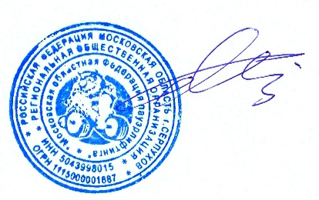

 | Президент федерации | __________________________________________ |  | _________________________________________ |  | Валиахметов В. Г.

 | Старший тренер |  | _________________________________________ |  |  | Малов Н.В.

